技巧1
70 | 52 |  | 18 |  |  | 姓名(15) | 1 | shift+ctrl+方向键选中
68 | 10 | 56 | 3 |  |  | 68.2 | 2 | 选择性粘贴
49 | 16 |  | 33 |  |  | 姓名(15*4) | 3 | 文本默认左对齐，数字右对齐
132 | 53 | 52 | 27 |  |  | 70.1 | 4 | 选择和定位空值错值
96 | 32 |  | 64 |  |  |  | 5 | 批量选择格式(查找替换)
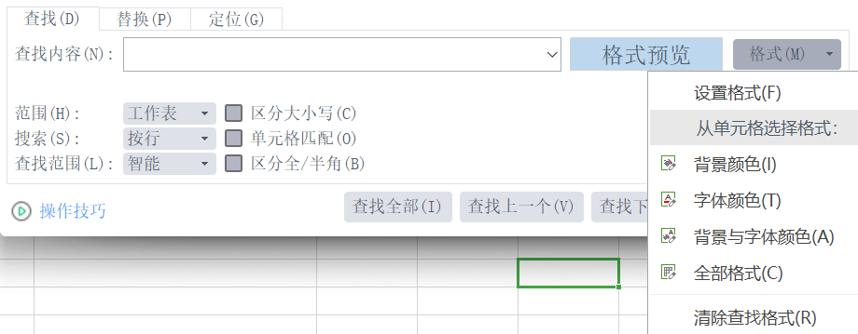
101 | 3 | 28 | 70 |  |  | 文本
172 | 82 |  | 90 |  |  | 0.0
149 | 73 | 22 | 54
62 | 35 | 3 | 24
189 | 99 |  | 90
175 | 69 | 23 | 84
72 | 27 |  | 45
116 | 26 |  | 90
94 | 35 | 55 | 4 |  |  |  | 6 | alt + +号快速求和
1307 | 613 |  | 694 |  |  |  | 7 | 双击填充笔(+)
 |  |  |  |  |  |  | 8 | 1-n,1.5-n.5排序后每隔一行插入空行(辅助列)
 |  |  |  |  | col_asist |  | 9 | 页面—>打印标题(就可以打印时每页都有标题)
name | sex | salary | grade | age |  |  | 10 | 审阅(密码)保护工作表(簿),防止更改,先取消锁定再保护可实现部分可修改
62 | 17 | 66 | 25 | 9 |  |  | 11 | 选中行或列拆分两个视图，单元格四个视图
name | sex | salary | grade | age |  |  | 12 | 下拉菜单：数据—>下拉列表 或者：有效性(数据验证)—>允许序列—>来源=变量
67 | 87 | 71 | 75 | 81 |  |  | 13 | 12拓展,按法二设置好后,修改变量范围可改变下拉备选内容
name | sex | salary | grade | age |  |  | 14 | alt + enter单元格内换行
81 | 73 | 69 | 64 | 82
name | sex | salary | grade | age
 |  | 30 | 66 | 68

name | sex | 0
14 | 41 | 0.5
name | sex | 1
29 | 91 | 1.5
name | sex | 2
87 | 53 | 2.5

wps和Excel差异
 | -5 | -4.5 | -4 | -3.5 | -3 | -2.5 | -2 | -1.5 | -1 | -0.5 | 0 | 0.5 | 1 | 1.5 | 2 | 2.5 | 3 | 3.5 | 4 | 4.5 | 5 |  | wps | excel
-5 | 50 | 45.25 | 41 | 37.25 | 34 | 31.25 | 29 | 27.25 | 26 | 25.25 | 25 | 25.25 | 26 | 27.25 | 29 | 31.25 | 34 | 37.25 | 41 | 45.25 | 50 | 透视表位置 | 数据 | 插入
-4.5 | 45.25 | 40.5 | 36.25 | 32.5 | 29.25 | 26.5 | 24.25 | 22.5 | 21.25 | 20.5 | 20.25 | 20.5 | 21.25 | 22.5 | 24.25 | 26.5 | 29.25 | 32.5 | 36.25 | 40.5 | 45.25 | 数据工具 | 有效性 | 数据验证
-4 | 41 | 36.25 | 32 | 28.25 | 25 | 22.25 | 20 | 18.25 | 17 | 16.25 | 16 | 16.25 | 17 | 18.25 | 20 | 22.25 | 25 | 28.25 | 32 | 36.25 | 41 | 曲面图绘制 | 无 | 有
-3.5 | 37.25 | 32.5 | 28.25 | 24.5 | 21.25 | 18.5 | 16.25 | 14.5 | 13.25 | 12.5 | 12.25 | 12.5 | 13.25 | 14.5 | 16.25 | 18.5 | 21.25 | 24.5 | 28.25 | 32.5 | 37.25
-3 | 34 | 29.25 | 25 | 21.25 | 18 | 15.25 | 13 | 11.25 | 10 | 9.25 | 9 | 9.25 | 10 | 11.25 | 13 | 15.25 | 18 | 21.25 | 25 | 29.25 | 34
-2.5 | 31.25 | 26.5 | 22.25 | 18.5 | 15.25 | 12.5 | 10.25 | 8.5 | 7.25 | 6.5 | 6.25 | 6.5 | 7.25 | 8.5 | 10.25 | 12.5 | 15.25 | 18.5 | 22.25 | 26.5 | 31.25
-2 | 29 | 24.25 | 20 | 16.25 | 13 | 10.25 | 8 | 6.25 | 5 | 4.25 | 4 | 4.25 | 5 | 6.25 | 8 | 10.25 | 13 | 16.25 | 20 | 24.25 | 29
-1.5 | 27.25 | 22.5 | 18.25 | 14.5 | 11.25 | 8.5 | 6.25 | 4.5 | 3.25 | 2.5 | 2.25 | 2.5 | 3.25 | 4.5 | 6.25 | 8.5 | 11.25 | 14.5 | 18.25 | 22.5 | 27.25
-1 | 26 | 21.25 | 17 | 13.25 | 10 | 7.25 | 5 | 3.25 | 2 | 1.25 | 1 | 1.25 | 2 | 3.25 | 5 | 7.25 | 10 | 13.25 | 17 | 21.25 | 26
-0.5 | 25.25 | 20.5 | 16.25 | 12.5 | 9.25 | 6.5 | 4.25 | 2.5 | 1.25 | 0.5 | 0.25 | 0.5 | 1.25 | 2.5 | 4.25 | 6.5 | 9.25 | 12.5 | 16.25 | 20.5 | 25.25
0 | 25 | 20.25 | 16 | 12.25 | 9 | 6.25 | 4 | 2.25 | 1 | 0.25 | 0 | 0.25 | 1 | 2.25 | 4 | 6.25 | 9 | 12.25 | 16 | 20.25 | 25
0.5 | 25.25 | 20.5 | 16.25 | 12.5 | 9.25 | 6.5 | 4.25 | 2.5 | 1.25 | 0.5 | 0.25 | 0.5 | 1.25 | 2.5 | 4.25 | 6.5 | 9.25 | 12.5 | 16.25 | 20.5 | 25.25
1 | 26 | 21.25 | 17 | 13.25 | 10 | 7.25 | 5 | 3.25 | 2 | 1.25 | 1 | 1.25 | 2 | 3.25 | 5 | 7.25 | 10 | 13.25 | 17 | 21.25 | 26
1.5 | 27.25 | 22.5 | 18.25 | 14.5 | 11.25 | 8.5 | 6.25 | 4.5 | 3.25 | 2.5 | 2.25 | 2.5 | 3.25 | 4.5 | 6.25 | 8.5 | 11.25 | 14.5 | 18.25 | 22.5 | 27.25
2 | 29 | 24.25 | 20 | 16.25 | 13 | 10.25 | 8 | 6.25 | 5 | 4.25 | 4 | 4.25 | 5 | 6.25 | 8 | 10.25 | 13 | 16.25 | 20 | 24.25 | 29
2.5 | 31.25 | 26.5 | 22.25 | 18.5 | 15.25 | 12.5 | 10.25 | 8.5 | 7.25 | 6.5 | 6.25 | 6.5 | 7.25 | 8.5 | 10.25 | 12.5 | 15.25 | 18.5 | 22.25 | 26.5 | 31.25
3 | 34 | 29.25 | 25 | 21.25 | 18 | 15.25 | 13 | 11.25 | 10 | 9.25 | 9 | 9.25 | 10 | 11.25 | 13 | 15.25 | 18 | 21.25 | 25 | 29.25 | 34
3.5 | 37.25 | 32.5 | 28.25 | 24.5 | 21.25 | 18.5 | 16.25 | 14.5 | 13.25 | 12.5 | 12.25 | 12.5 | 13.25 | 14.5 | 16.25 | 18.5 | 21.25 | 24.5 | 28.25 | 32.5 | 37.25
4 | 41 | 36.25 | 32 | 28.25 | 25 | 22.25 | 20 | 18.25 | 17 | 16.25 | 16 | 16.25 | 17 | 18.25 | 20 | 22.25 | 25 | 28.25 | 32 | 36.25 | 41
4.5 | 45.25 | 40.5 | 36.25 | 32.5 | 29.25 | 26.5 | 24.25 | 22.5 | 21.25 | 20.5 | 20.25 | 20.5 | 21.25 | 22.5 | 24.25 | 26.5 | 29.25 | 32.5 | 36.25 | 40.5 | 45.25
5 | 50 | 45.25 | 41 | 37.25 | 34 | 31.25 | 29 | 27.25 | 26 | 25.25 | 25 | 25.25 | 26 | 27.25 | 29 | 31.25 | 34 | 37.25 | 41 | 45.25 | 50

